Ranking PiN_DMC>3,5T
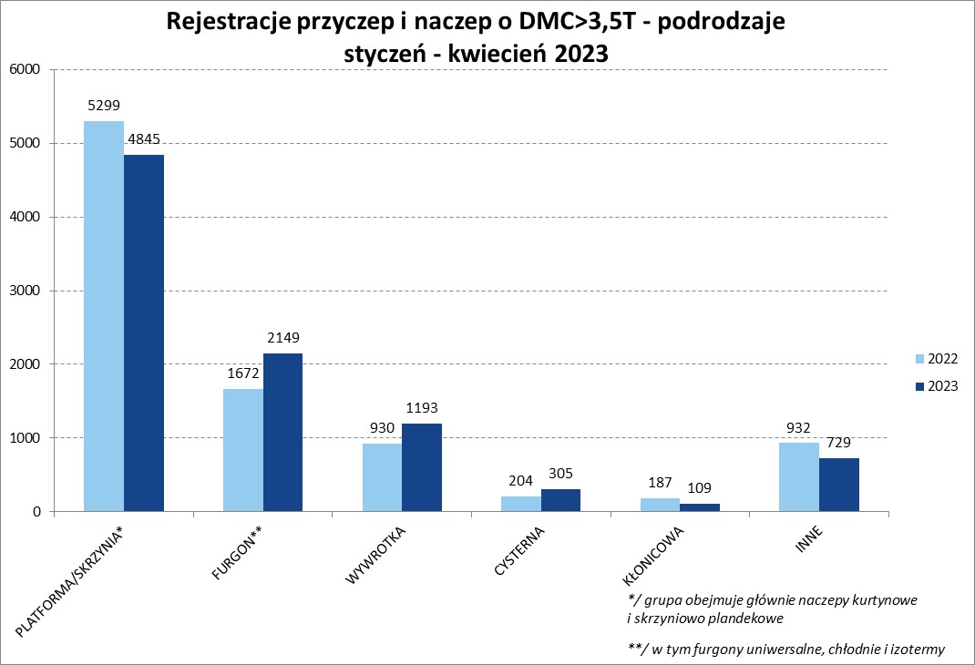
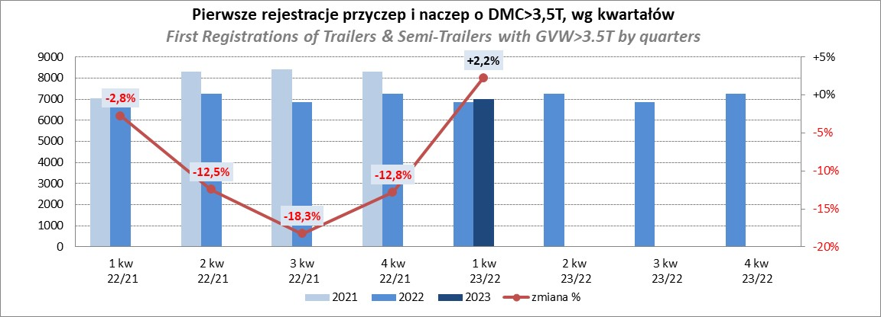
PZPM |  |  |  |  |  | 2023-05-10
Pierwsze rejestracje NOWYCH przyczep i naczep* o DMC>3,5T, udział w rynku %
First Registrations of NEW Trailers & Semi-Trailers with GVW>3.5T, Market Share %
 |  |  |  |  |  | Sztuki / Units
Pozycja | Marka | Rok narastająco Styczeń - Kwiecień
 |  | YTD January - April
 |  | 2023 |  | 2022 |  | Zmiana % r/r
No. | Make
 |  | Ogółem | Udział % | Ogółem | Udział % | Change % y/y
 |  | Total | Mkt shr % | Total | Mkt shr %
1 | SCHMITZ CARGOBULL | 2570 | 27.55% | 2089 | 22.65% | 23.0%
2 | KRONE | 1732 | 18.56% | 1209 | 13.11% | 43.3%
3 | WIELTON | 1224 | 13.12% | 1411 | 15.30% | -13.3%
4 | KOEGEL | 546 | 5.85% | 993 | 10.77% | -45.0%
5 | WECON | 304 | 3.26% | 212 | 2.30% | 43.4%
6 | SCHWARZMUELLER | 240 | 2.57% | 394 | 4.27% | -39.1%
7 | BODEX | 223 | 2.39% | 210 | 2.28% | 6.2%
8 | MEGA | 162 | 1.74% | 67 | 0.73% | 141.8%
9 | KAESSBOHRER | 148 | 1.59% | 237 | 2.57% | -37.6%
10 | FLIEGL | 142 | 1.52% | 94 | 1.02% | 51.1%
11 | KEMPF | 138 | 1.48% | 134 | 1.45% | 3.0%
12 | BERGER | 129 | 1.38% | 208 | 2.25% | -38.0%
13 | INTER CARS - FEBER | 125 | 1.34% | 110 | 1.19% | 13.6%
14 | ZASŁAW | 98 | 1.05% | 161 | 1.75% | -39.1%
15 | LAMBERET | 95 | 1.02% | 79 | 0.86% | 20.3%
16 | BENALU | 92 | 0.99% | 63 | 0.68% | 46.0%
17 | CIMC | 73 | 0.78% | 47 | 0.51% | 55.3%
18 | GNIOTPOL | 68 | 0.73% | 177 | 1.92% | -61.6%
19 | STAS | 63 | 0.68% | 35 | 0.38% | 80.0%
20 | REDOS | 61 | 0.65% | 86 | 0.93% | -29.1%
 | Pozostałe / Others | 1097 | 11.8% | 1208 | 13.1% | -9.2%
 | OGÓŁEM / TOTAL | 9330 | 100% | 9224 | 100% | 1.1%
*/ bez rejestracji czasowych
Źródło: analizy PZPM na podstawie CEP
Source: PZPM analysis based on Central Register of Vehicles

Ranking Naczepy DMC>3,5T
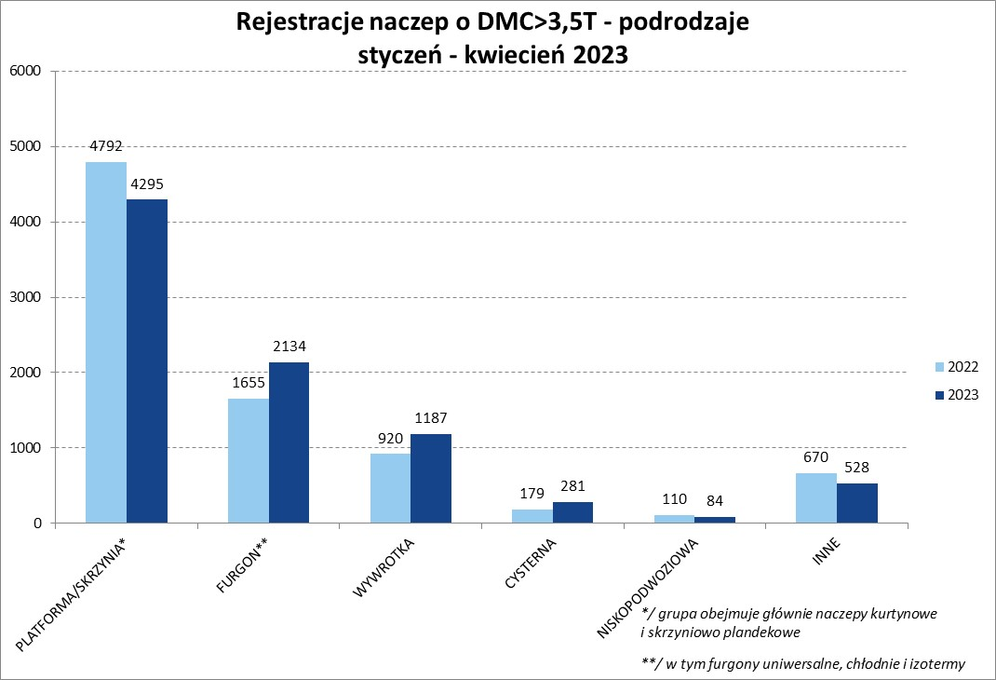
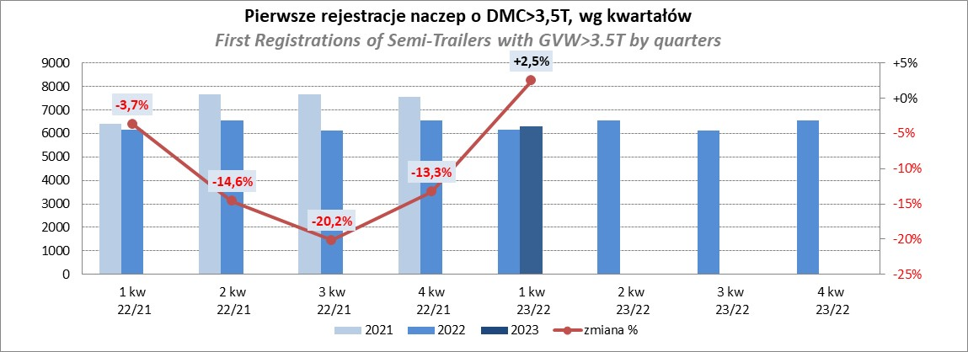
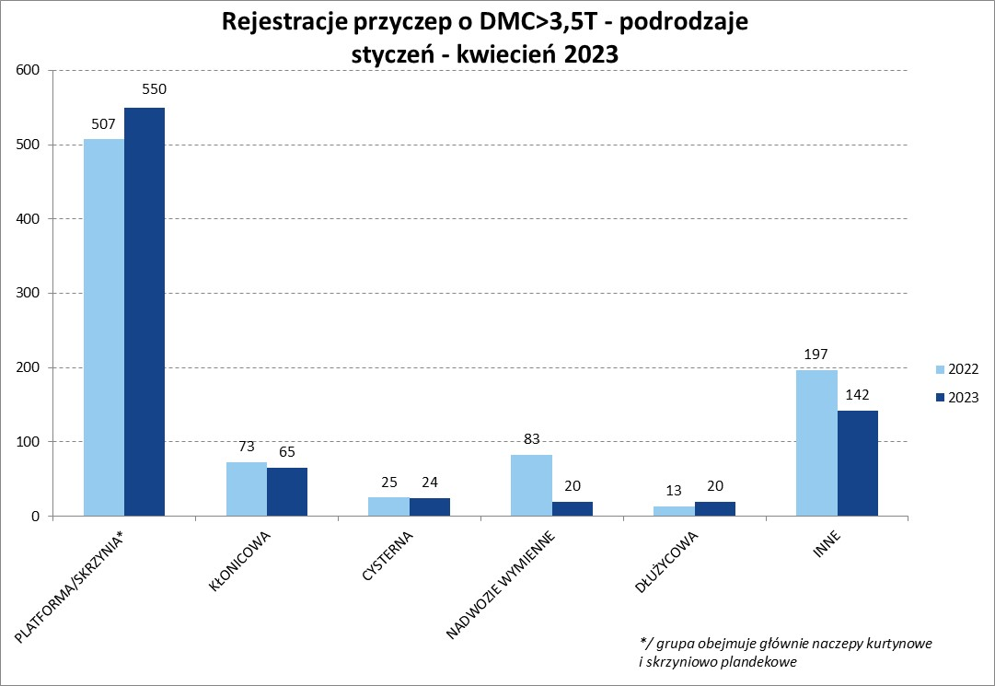
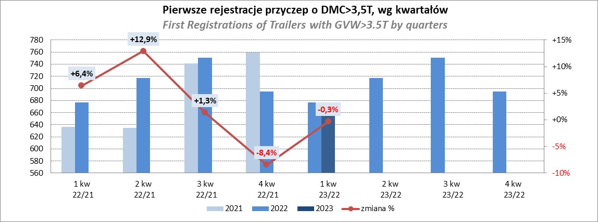
PZPM |  |  |  |  |  | 2023-05-10
Pierwsze rejestracje NOWYCH naczep* o DMC>3,5T, udział w rynku %
First Registrations of NEW Semi-Trailers with GVW>3.5T, Market Share %
 |  |  |  |  |  | Sztuki
Pozycja | Marka | Rok narastająco Styczeń - Kwiecień
 |  | YTD January - April
 |  | 2023 |  | 2022 |  | Zmiana % r/r
No. | Make
 |  | Ogółem | Udział % | Ogółem | Udział % | Change % y/y
 |  | Total | Mkt shr % | Total | Mkt shr %
1 | SCHMITZ CARGOBULL | 2566 | 30.2% | 2087 | 25.07% | 23.0%
2 | KRONE | 1730 | 20.3% | 1200 | 14.41% | 44.2%
3 | WIELTON | 1131 | 13.3% | 1326 | 15.93% | -14.7%
4 | KOEGEL | 544 | 6.4% | 983 | 11.81% | -44.7%
5 | SCHWARZMUELLER | 235 | 2.8% | 391 | 4.70% | -39.9%
6 | BODEX | 219 | 2.6% | 202 | 2.43% | 8.4%
7 | MEGA | 162 | 1.9% | 66 | 0.79% | 145.5%
8 | KAESSBOHRER | 148 | 1.7% | 230 | 2.76% | -35.7%
9 | KEMPF | 138 | 1.6% | 133 | 1.60% | 3.8%
10 | FLIEGL | 133 | 1.6% | 85 | 1.02% | 56.5%
11 | BERGER | 129 | 1.5% | 208 | 2.50% | -38.0%
12 | INTER CARS - FEBER | 125 | 1.5% | 110 | 1.32% | 13.6%
13 | LAMBERET | 95 | 1.1% | 79 | 0.95% | 20.3%
14 | BENALU | 92 | 1.1% | 63 | 0.76% | 46.0%
15 | ZASŁAW | 82 | 1.0% | 137 | 1.65% | -40.1%
16 | CIMC | 73 | 0.9% | 47 | 0.56% | 55.3%
17 | STAS | 63 | 0.7% | 35 | 0.42% | 80.0%
18 | LAG | 54 | 0.6% | 34 | 0.41% | 58.8%
19 | MAGYAR | 45 | 0.5% | 38 | 0.46% | 18.4%
20 | REISCH | 41 | 0.5% | 19 | 0.23% | 115.8%
 | Pozostałe / Others | 704 | 8.3% | 853 | 10.2% | -17.5%
 | OGÓŁEM / TOTAL | 8509 | 100% | 8326 | 100% | 2.2%
*/ bez rejestracji czasowych
Źródło: analizy PZPM na podstawie CEP
Source: PZPM analysis based on Central Register of Vehicles

Przyczepy lekkie
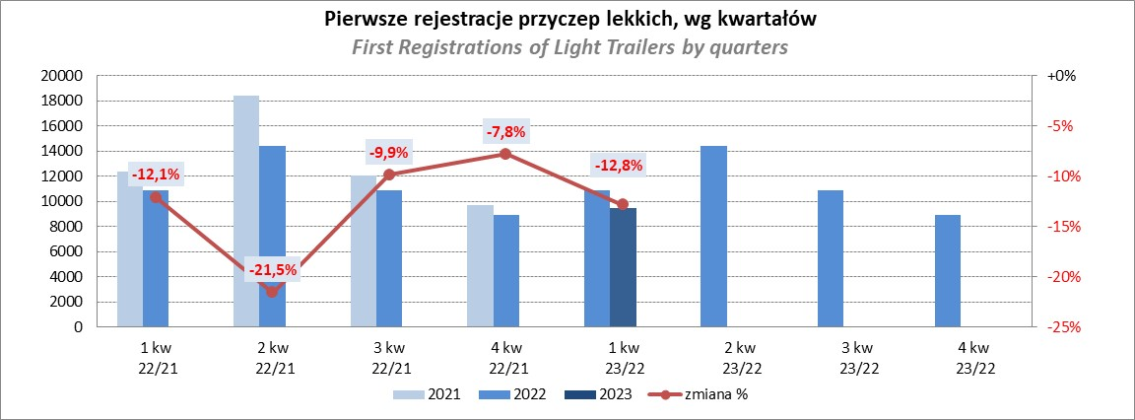
PZPM |  |  |  |  |  | 2023-05-10
Pierwsze rejestracje NOWYCH przyczep lekkich*, udział w rynku %
First Registrations of NEW Light Trailers*, Market Share %
 |  |  |  |  |  | Sztuki / Units
Pozycja | Marka | Rok narastająco Styczeń - Kwiecień
 |  | YTD January - April
 |  | 2023 |  | 2022 |  | Zmiana % r/r
No. | Make
 |  | Ogółem | Udział % | Ogółem | Udział % | Change % y/y
 |  | Total | Mkt shr % | Total | Mkt shr %
1 | NEPTUN-SORELPOL | 3629 | 26.41% | 4699 | 29.27% | -22.8%
2 | TEMARED | 3169 | 23.06% | 3540 | 22.05% | -10.5%
3 | NIEWIADÓW | 1196 | 8.70% | 1338 | 8.33% | -10.6%
4 | ZASŁAW | 904 | 6.58% | 1431 | 8.91% | -36.8%
5 | RYDWAN | 547 | 3.98% | 497 | 3.10% | 10.1%
6 | FARO | 522 | 3.80% | 610 | 3.80% | -14.4%
7 | MARTZ | 507 | 3.69% | 608 | 3.79% | -16.6%
8 | WIOLA | 287 | 2.09% | 233 | 1.45% | 23.2%
9 | BRENDERUP-THULE TRAILERS | 250 | 1.82% | 279 | 1.74% | -10.4%
10 | WIDPOL | 227 | 1.65% | 262 | 1.63% | -13.4%
11 | FRACHT | 171 | 1.24% | 196 | 1.22% | -12.8%
12 | GŁOWACZ | 161 | 1.17% | 124 | 0.77% | 29.8%
13 | SPAWLINE | 151 | 1.10% | 134 | 0.83% | 12.7%
14 | LORRIES | 146 | 1.06% | 113 | 0.70% | 29.2%
15 | MASTER-TECH | 135 | 0.98% | 110 | 0.69% | 22.7%
16 | W.N.P. M.SUSKI | 130 | 0.95% | 155 | 0.97% | -16.1%
17 | SIDECAR | 125 | 0.91% | 79 | 0.49% | 58.2%
18 | STIM | 116 | 0.84% | 125 | 0.78% | -7.2%
19 | CARRO | 102 | 0.74% | 158 | 0.98% | -35.4%
20 | MIRO-CAR1 | 88 | 0.64% | 87 | 0.54% | 1.1%
 | Pozostałe / Others | 1179 | 8.6% | 1277 | 8.0% | -7.7%
 | OGÓŁEM / TOTAL | 13742 | 100% | 16055 | 100% | -14.4%
*/ bez rejestracji czasowych
Źródło: analizy PZPM na podstawie CEP
Source: PZPM analysis based on Central Register of Vehicles

Ranking_P-CR
PZPM |  |  |  |  |  | 2023-05-10
Pierwsze rejestracje NOWYCH przyczep ciężarowych rolniczych*, udział w rynku %
First Registrations of NEW Agricultural Trailers*, Market Share %
 |  |  |  |  |  | Sztuki / Units
Pozycja | Marka | Rok narastająco Styczeń - Kwiecień
 |  | YTD January - April
 |  | 2023 |  | 2022 |  | Zmiana % r/r
No. | Make
 |  | Ogółem | Udział % | Ogółem | Udział % | Change % y/y
 |  | Total | Mkt shr % | Total | Mkt shr %
1 | PRONAR | 721 | 34.80% | 1167 | 41.37% | -38.2%
2 | METAL-FACH | 221 | 10.67% | 275 | 9.75% | -19.6%
3 | METALTECH | 169 | 8.16% | 224 | 7.94% | -24.6%
4 | WIELTON | 152 | 7.34% | 149 | 5.28% | 2.0%
5 | PPHU WODZIŃSKI | 131 | 6.32% | 110 | 3.90% | 19.1%
6 | MARPOL | 81 | 3.91% | 100 | 3.54% | -19.0%
7 | ZASŁAW | 78 | 3.76% | 98 | 3.47% | -20.4%
8 | BBC | 58 | 2.80% | 46 | 1.63% | 26.1%
9 | MEPROZET | 57 | 2.75% | 101 | 3.58% | -43.6%
10 | JOSKIN | 45 | 2.17% | 66 | 2.34% | -31.8%
11 | POMOT | 43 | 2.08% | 72 | 2.55% | -40.3%
12 | URSUS | 38 | 1.83% | 11 | 0.39% | 245.5%
13 | FLIEGL | 27 | 1.30% | 31 | 1.10% | -12.9%
14 | TECHMONT | 26 | 1.25% | 48 | 1.70% | -45.8%
15 | CYNKOMET | 24 | 1.16% | 73 | 2.59% | -67.1%
 | Pozostałe / Others | 201 | 9.7% | 250 | 8.9% | -19.6%
 | OGÓŁEM / TOTAL | 2072 | 100% | 2821 | 100% | -26.6%
*/ bez rejestracji czasowych
Źródło: analizy PZPM na podstawie CEP
Source: PZPM analysis based on Central Register of Vehicles
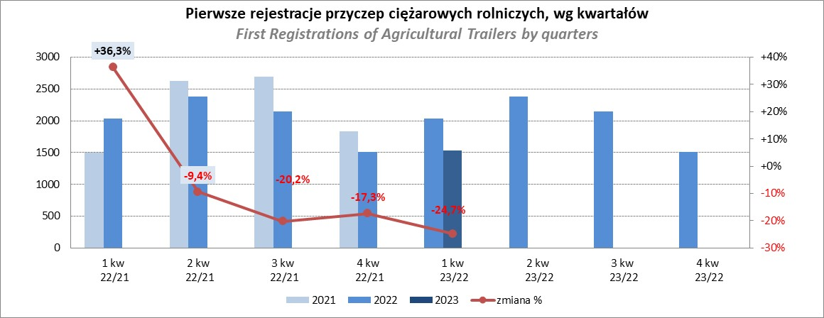

PZPM
Source: PZPM analysis based on Central Register of Vehicles

Ranking_CR
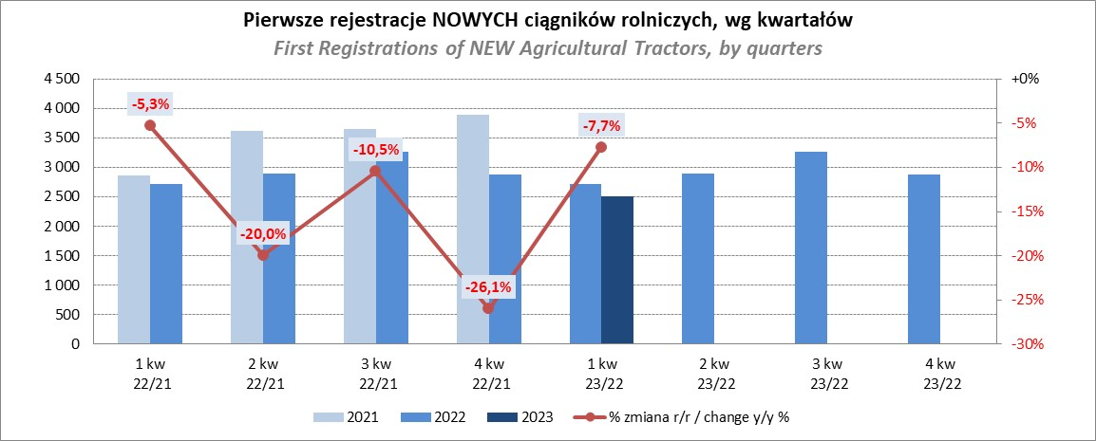
PZPM |  |  |  |  |  | 2023-05-10
Pierwsze rejestracje NOWYCH ciągników rolniczych*, udział w rynku %
First Registrations of NEW Agricultural Tractors*, Market Share %
 |  |  |  |  |  | Sztuki / Units
Pozycja | Marka | Rok narastająco Styczeń - Kwiecień
 |  | YTD January - April
 |  | 2023 |  | 2022 |  | Zmiana % r/r
No. | Make
 |  | Ogółem | Udział % | Ogółem | Udział % | Change % y/y
 |  | Total | Mkt shr % | Total | Mkt shr %
1 | JOHN DEERE | 574 | 17.08% | 515 | 13.85% | 11.5%
2 | NEW HOLLAND | 500 | 14.88% | 653 | 17.56% | -23.4%
3 | KUBOTA | 374 | 11.13% | 405 | 10.89% | -7.7%
4 | DEUTZ-FAHR | 312 | 9.29% | 284 | 7.64% | 9.9%
5 | CASE IH | 201 | 5.98% | 311 | 8.36% | -35.4%
6 | VALTRA | 177 | 5.27% | 136 | 3.66% | 30.1%
7 | MASSEY FERGUSON | 173 | 5.15% | 201 | 5.41% | -13.9%
8 | FARMTRAC | 159 | 4.73% | 166 | 4.46% | -4.2%
9 | CLAAS | 142 | 4.23% | 157 | 4.22% | -9.6%
10 | ZETOR | 130 | 3.87% | 228 | 6.13% | -43.0%
11 | SOLIS | 128 | 3.81% | 91 | 2.45% | 40.7%
12 | FENDT | 113 | 3.36% | 102 | 2.74% | 10.8%
13 | STEYR | 83 | 2.47% | 117 | 3.15% | -29.1%
14 | ARBOS | 55 | 1.64% | 45 | 1.21% | 22.2%
15 | MCCORMICK | 37 | 1.10% | 28 | 0.75% | 32.1%
 | Pozostałe / Others | 202 | 6.0% | 279 | 7.5% | -27.6%
 | OGÓŁEM / TOTAL | 3,360 | 100% | 3,718 | 100% | -9.6%
*Pojazdy zarejestrowane jako Ciągniki Rolnicze bez wyróżnionych jako potencjalne ATV / UTV
** Liczby zawierają rejestracje czasowe na koniec miesięcy
Źródło: analizy PZPM na podstawie CEP
*Vehicles registered as Agricultural Tractors without considered as ATV / UTV
Source: PZPM analysis based on Central Register of Vehicles

